상품제안서
트라이탄 레져/스포츠물병 750ml | 상품코드: F25456

 |  |  |  |  |  |  | 02-412-0044 | www.easy1.co.kr
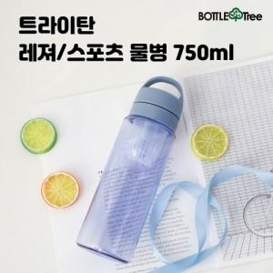

【상세/제작정보】

【인쇄/포장옵션】 | 실크 / 포장지포장

【공급단가】 | 수량 | 100~ | 300~ | 500~ | 1,000~ | 3,000~
*VAT별도 | 스트랩캡 | 5,130원 | 4,940원 | 4,750원 | 4,560원 | 4,440원
 | 고리형캡 | 5,130원 | 4,940원 | 4,750원 | 4,560원 | 4,440원

【상품 URL】 | http://www.easy1.co.kr/src/goods_detail.php?gdno=25456

